상품제안서
어반 반달 크로스백 | 상품코드: S45168

 |  |  |  |  |  |  | 02-713-8555 | www.synergygift.co.kr
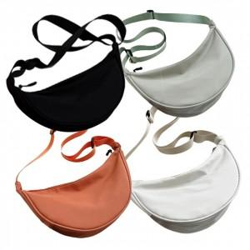

【상세/제작정보】

【인쇄/포장옵션】 | 실크, DTF열전사 / OPP(비닐)

【공급단가】 | 수량 | 200~ | 1,000~ | 3,000~ | 10,000~ | 20,000~
*VAT별도 | 단가 | 2,090원 | 1,960원 | 1,900원 | 1,810원 | 1,780원

【상품 URL】 | https://www.synergygift.co.kr:443/src/goods_detail.php?gdno=45168

